상품제안서
스핀 스퀘어 USB C타입 OTG 메모리 | 상품코드: S26033

 |  |  |  |  |  |  | 02-713-8555 | www.synergygift.co.kr
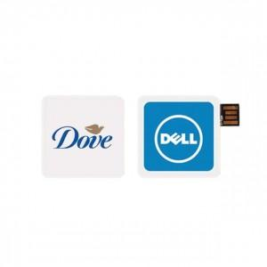 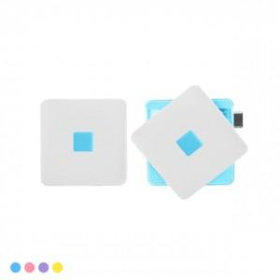 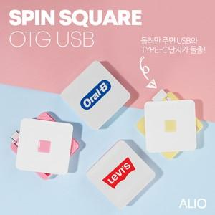

【상세/제작정보】

【인쇄/포장옵션】 | 풀칼라 / 시판박스

【공급단가】 | 수량 | 30~ | 100~ | 300~ | 1,000~ | 5,000~
*VAT별도 | 8G | 9,250원 | 8,900원 | 8,700원 | 8,300원 | 8,100원
 | 16G | 11,500원 | 11,000원 | 10,800원 | 10,300원 | 10,000원
 | 32G | 14,000원 | 13,500원 | 13,100원 | 12,600원 | 12,300원
 | 64G | 16,600원 | 15,900원 | 15,500원 | 14,900원 | 14,500원

【상품 URL】 | https://www.synergygift.co.kr:443/src/goods_detail.php?gdno=26033

